Worksheet
 |  |  |  |  | 8 (812) 565 05 34 |  |  | sales@miniworks.ru
 |  |  |  |  | Екатеринбург |  |  | отдел продаж
 |  |  | Адрес |  |  |  |  | Режим работы
 |  |  | Екатеринбург |  |  |  |  | Пн – Пт: с 8:00 до 18:00
ILT150
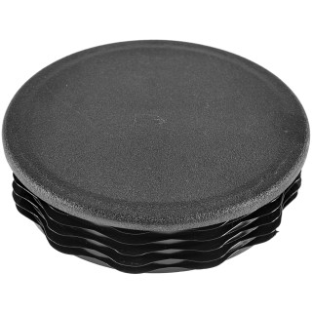 |  | 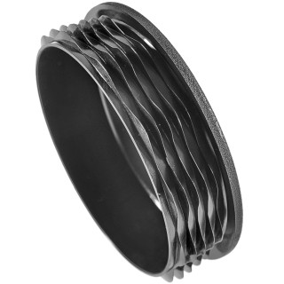 |  | 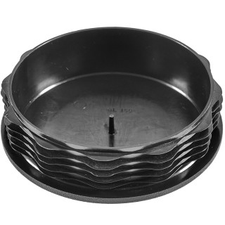 |  | 
Артикул |  | Цвет |  | от 10000 | от 5000 | от 1000 | от 500 | от 100 | розница | Наличие на 06.08.2026
ILT150 |  | черный |  | 345.40р. | 359.80р. | 394.50р. | 452.00р. | 495.00р. | 600.00р. | 989
ILT150-BIANCO |  | белый |  | 414.48р. | 431.76р. | 473.40р. | 542.40р. | 594.00р. | 720.00р. | —
ILT150-GRIGIO |  | серый |  | 414.48р. | 431.76р. | 473.40р. | 542.40р. | 594.00р. | 720.00р. | —
 | Все цены указаны в рублях и включают в себя НДС. Все цены указаны при условии 100% предоплаты и действительны в течение 5 дней. Все цены указаны при условии самовывоза продукции со склада в г. Екатеринбург (для иногородних клиентов доставка до склада ТК в г. Екатеринбург бесплатна). Все цены указаны за стандартный цвет для каждого вида изделия (изменение цвета на любой из предлагаемой палитры +20% к стоимости, изменение цвета на любой по системе RAL +50% к стоимости). О возможных сроках поставки заказного товара, необходимо уточнять заранее

